코드
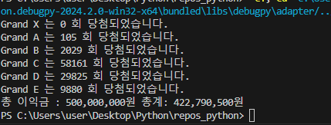
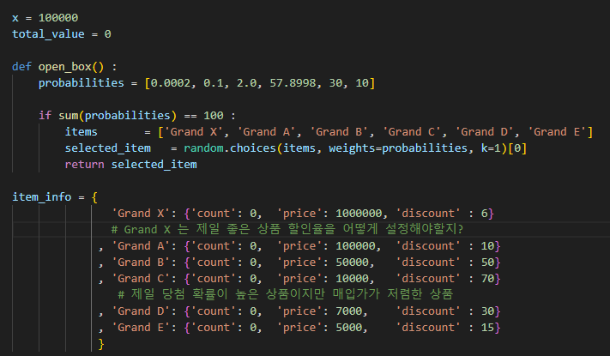

X 는 시행 수
probailities 박스 가중치(확률) 설정
items 는 박스 이름을 Grand X ~ E 까지 설정
selected_item 은 items 내에서 가중치에 따라 무작위로 1개를 선택해서 추출, 저장 후 반환합니다.
item_info 는 박스의 정보(가격, 할인율, 몇번 뽑혔는지)

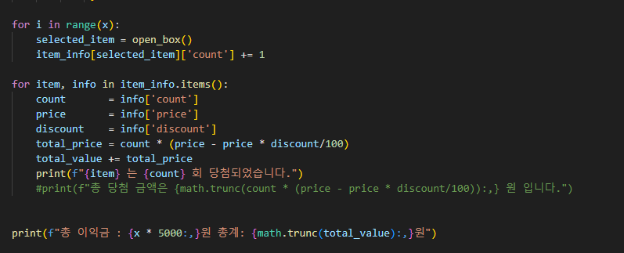

상단에 설정한 x 만큼 open_box 를 시행합니다.
뽑힌 아이템의 count 를 1씩 증가
상자의 가격과 할인율을 계산해 total_value 에 값을 저장합니다.

